Sheet1
CÔNG TY TNHH PHẦN MỀM ĐÔNG NAM Á
Địa chị : 289/1 Ung Văn Khiêm,phường 25,Q Bình Thạnh,Tp HCM
Điện thoại : 08-35128760
Bảng Báo Giá Phần Cứng Microsoft Tháng 4-2011 |  |  |  |  |  |  |  | Hàng Thực Tế Trong Kho

NEW
Số Serial | Hình Ảnh | Tên Sản Phẩm | Dòng Sản Phẩm | Giá Đại Lý (đã bao gồm 10% VAT) | Lợi nhuận dành cho đại lý (đề nghị) | Giá cho người dùng cuối (đã bao gồm 10% VAT) | Chế Độ Bảo Hành | Sai Gòn | Hà Noi | Mới Về | Tổng Cộng
MOUSE
T2J-00005 | 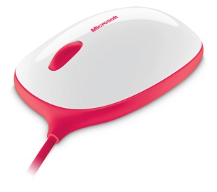 | EXPRESS MOUSE MAC/WIN USB C49 H | Express Mouse | 15.60 | 30% | 20.28 | 36 tháng |  |  | 250 | 500
NEW
T2J-00011 | 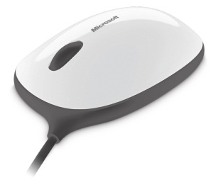 | EXPRESS MOUSE MAC/WIN USB C49 H | Express Mouse | 15.60 | 30% | 20.28 | 36 tháng |  |  | 500 | 250
P58-00043 | 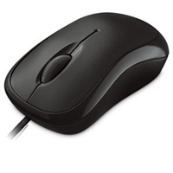 | Basic Opt Mse Win32 USB Port EN/XT/ZH/KO Asia Hdwr Black | Basic Optical Mouse | 11.20 | 30% | 14.56 | 36 tháng | 131 | 10 |  | 141
P58-00046 | 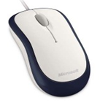 | Basic Opt Mse Win32 USB Port EN/XT/ZH/KO Asia Hdwr Navy | Basic Optical Mouse | 11.20 | 30% | 14.56 | 36 tháng | 137 | 10 |  | 147
U81-00012 | 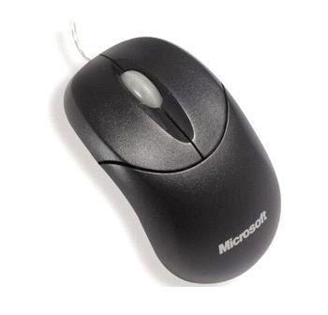 | CompactOptMse 500 USB English, ChnSimp, ChnTrad, KO Hdwr Black | Compact Optical Mouse | 11.34 | 30% | 14.74 | 36 tháng | 119 | 3 | 200 | 322
U81-00030 | 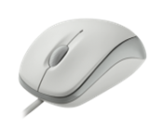 | Compact Opt Mse Mac/Win USB Port EN/XT/ZH/KO Hdwr White | Compact Optical Mouse | 11.34 | 30% | 14.74 | 36 tháng | 92 | 2 | 200 | 294
U81-00031 | 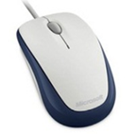 | Compact Opt Mse Mac/Win USB Port EN/XT/ZH/KO Hdwr Navy | Compact Optical Mouse | 11.34 | 30% | 14.74 | 36 tháng | 92 | 1 | 100 | 193
U81-00032 | 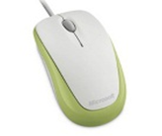 | Compact Opt Mse Mac/Win USB Port EN/XT/ZH/KO Hdwr Green | Compact Optical Mouse | 11.34 | 30% | 14.74 | 36 tháng | 34 | 24 |  | 58
U81-00033 | 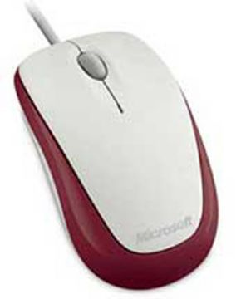 | Compact Opt Mse Mac/Win USB Port EN/XT/ZH/KO Hdwr Red | Compact Optical Mouse | 11.34 | 30% | 14.74 | 36 tháng | 117 | 11 | 100 | 228
U81-00034 | 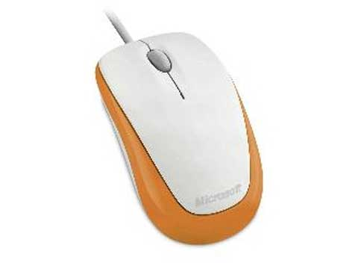 | Compact Opt Mse Mac/Win USB Port EN/XT/ZH/KO Hdwr Orange | Compact Optical Mouse | 11.34 | 30% | 14.74 | 36 tháng | 34 | 5 |  | 39
4FD-00001 | 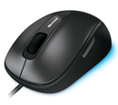 | Comfort Mouse 4500 EN/XT/ZH/HI/KO/TH Hdwr | Comfort Mouse 4500 | 23.39 | 30% | 30.41 | 36 tháng | 91 | 11 |  | 102
9DR-00006 |  | Wrlss Ntbk Prsntr Mse 8000 WinXP USB Port EN/XT/ZH/KO Asia | Wireless Ntbk Presenter Mouse 8000 | 77.97 | 30% | 101.36 | 36 tháng | 9 | 0 |  | 9
69R-00006 | 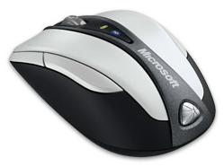 | Bluetooth Ntbk Mouse 5000 Mac/Win EN/XT/ZH/KO Hdwr | Bluetooth Ntbk Mouse 5000 | 46.78 | 30% | 60.82 | 36 tháng | 4 | 2 |  | 6
MGC-00007 | 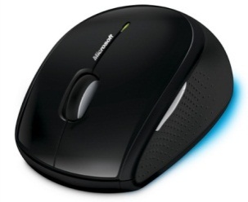 | Wireless Mouse 5000 WinXP/Vista USB Blue Track EN/XT/ZH/KO Hdwr CD | Wireless Mouse 5000 | 34.31 | 30% | 44.60 | 36 tháng | 2 | 15 |  | 17
2CF-00005 | 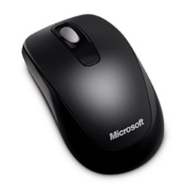 | Wrlss Mobile Mouse 1000 Mac/Win USB Port EN/XT/ZH/HI/KO/TH | Wireless Mobile Mouse 1000 | 19.14 | 30% | 24.88 | 36 tháng | 144 | 2 |  | 146
36D-00006 | 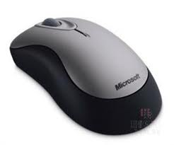 | Wireless Mouse 2000 EN/XT/ZH/HI/KO/TH Hdwr | Wireless Mouse 2000 | 26.23 | 30% | 34.09 | 36 tháng | 5 | 3 |  | 8
MHC-00007 | 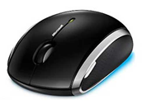 | Wireless Mobile Mouse6000 Mac/Win USB BlueTrack EN/XT/ZH/KO | Wireless Mobile Mouse 6000 | 42.25 | 30% | 54.92 | 36 tháng | 0 | 3 |  | 3
ZJA-00012 | 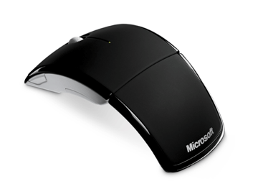 | ARC Mouse Mac/Win USB Port EN/XT/ZH/KO Hdwr Black | ARC Mouse | 46.78 | 30% | 60.82 | 36 tháng | 135 | 7 |  | 142
ZJA-00013 | 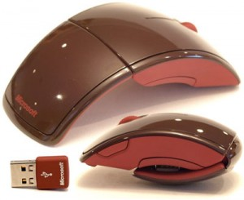 | ARC Mouse Mac/Win USB Port EN/XT/ZH/KO Hdwr Red | ARC Mouse | 46.78 | 30% | 60.82 | 36 tháng | 16 | 0 | 50 | 66
ZJA-00035 | 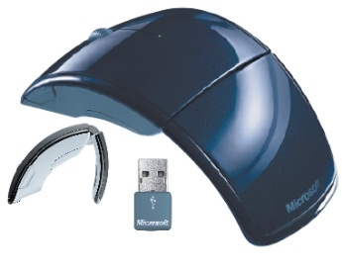 | ARC Mouse Mac/Win USB Port EN/XT/ZH/KO Hdwr Blue | ARC Mouse | 46.78 | 30% | 60.82 | 36 tháng | 4 | 11 | 50 | 65
ZJA-00036 | 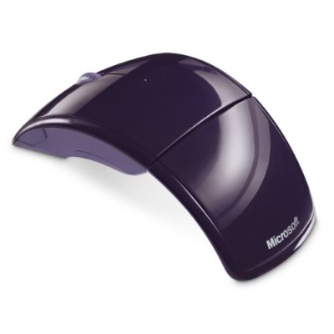 | ARC Mouse Mac/Win USB Port EN/XT/ZH/KO Hdwr Purple | ARC Mouse | 46.78 | 30% | 60.82 | 36 tháng | 11 | 5 | 50 | 66
ZJA-00037 | 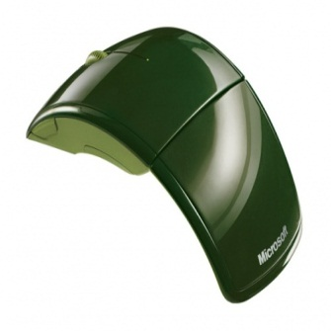 | ARC Mouse Mac/Win USB Port EN/XT/ZH/KO Hdwr Green | ARC Mouse | 46.78 | 30% | 60.82 | 36 tháng | 9 | 4 | 50 | 63
ZJA-00049 | 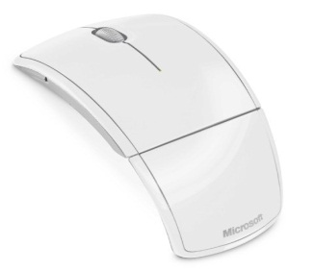 | ARC Mouse Mac/Win USB Port EN/XT/ZH/KO Hdwr White | ARC Mouse | 46.78 | 30% | 60.82 | 36 tháng | 7 | 10 | 50 | 67
D5D-00007 | 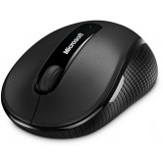 | Wrls Mobile Mse 4000 Mac/Win USB BlueTrack EN/XT/ZH/KO Hdwr Graphite | Wireless Mobile Mouse 4000 | 36.99 | 30% | 48.09 | 36 tháng | 137 | 22 |  | 159
D5D-00013 | 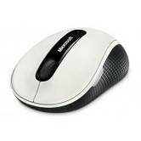 | Wrls Mobile Mse 4000 Mac/Win USB BlueTrack EN/XT/ZH/HI/TH Hdwr White | Wireless Mobile Mouse 4000 | 36.99 | 30% | 48.09 | 36 tháng | 46 | 3 |  | 49
D5D-00024 | 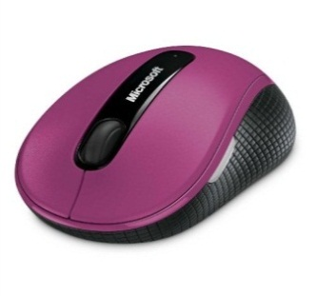 | Wrls Mobile Mse 4000 Mac/Win USB BlueTrack EN/XT/ZH/HI/TH Hdwr Pink | Wireless Mobile Mouse 4000 | 36.99 | 30% | 48.09 | 36 tháng | 156 | 14 |  | 170
D5D-00030 | 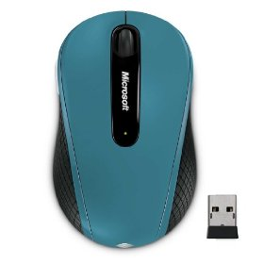 | Wrls Mobile Mse 4000 Mac/Win USB BlueTrack EN/XT/ZH/HI/TH Hdwr Blue | Wireless Mobile Mouse 4000 | 36.99 | 30% | 48.09 | 36 tháng | 198 | 17 |  | 215
D5D-00036 | 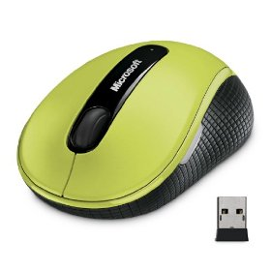 | Wrls Mobile Mse 4000 Mac/Win USB BlueTrack EN/XT/ZH/HI/TH Hdwr Green | Wireless Mobile Mouse 4000 | 36.99 | 30% | 48.09 | 36 tháng | 147 | 16 |  | 163
GMF-00001 | 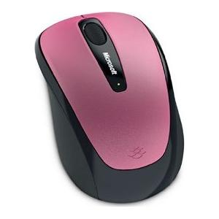 | Wireless Mobile Mouse3500 Mac/Win USB Port EN/XT/ZH/HI/TH Hdwr DRAGON FRUIT PINK | Wireless Mobile Mouse 3500 | 25.57 | 30% | 33.24 | 36 tháng | 23 | 2 |  | 25
GMF-00006 | 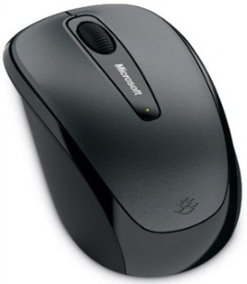 | Wireless Mobile Mouse3500 Mac/Win USB Port EN/XT/ZH/HI/TH Hdwr Loch Ness Gray | Wireless Mobile Mouse 3500 | 25.57 | 30% | 33.24 | 36 tháng | 334 | 37 |  | 371
GMF-00069 | 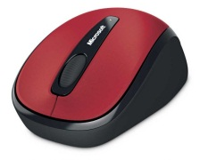 | Wireless Mobile Mouse3500 Mac/Win U SB Port EN/XT/ZH/HI/TH Hdwr Poppy Red | Wireless Mobile Mouse 3500 | 25.57 | 30% | 33.24 | 36 tháng | 7 | 1 | 200 | 208
GMF-00070 | 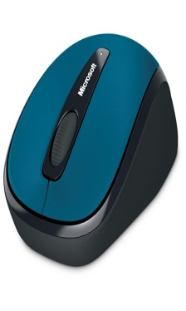 | Wireless Mobile Mouse3500 Mac/Win USB Port EN/XT/ZH/HI/TH Hdwr Sea Blue | Wireless Mobile Mouse 3500 | 25.57 | 30% | 33.24 | 36 tháng | 10 | 1 | 200 | 211
GMF-00071 | 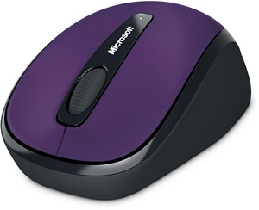 | Wireless Mobile Mouse3500 Mac/Win USB Port EN/XT/ZH/HI/TH Hdwr Imperial Purple | Wireless Mobile Mouse 3500 | 25.57 | 30% | 33.24 | 36 tháng | 6 | 1 |  | 7
GMF-00062 |  | Wireless Mobile Mouse3500 Mac/Win USB Port EN/XT/ZH/HI/TH Year of Rabbit SE Blue | Wireless Mobile Mouse 3500 | 25.57 | 30% | 33.24 | 36 tháng | 0 | 6 |  | 6
GMF-00072 | 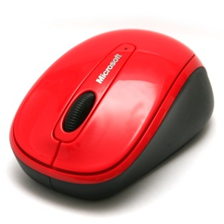 | Wireless Mobile Mouse3500 Mac/Win USB Port EN/XT/ZH/HI/KO/TH Hdwr Hibiscus | Wireless Mobile Mouse 3500 | 25.57 | 30% | 33.24 | 36 tháng | 82 | 0 | 200 | 282
GMF-00073 | 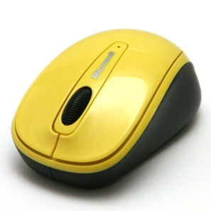 | Wireless Mobile Mouse3500 Mac/Win USB Port EN/XT/ZH/HI/KO/TH Hdwr Solar | Wireless Mobile Mouse 3500 | 25.57 | 30% | 33.24 | 36 tháng | 32 | 0 | 200 | 232
GMF-00074 | 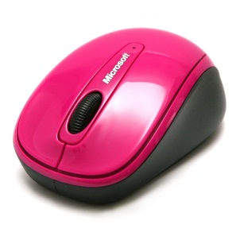 | Wireless Mobile Mouse3500 Mac/Win USB Port EN/XT/ZH/HI/KO/TH Hdwr Zinnia Pink | Wireless Mobile Mouse 3500 | 25.57 | 30% | 33.24 | 36 tháng | 83 | 0 | 200 | 283
NEW
RVF-00005 | 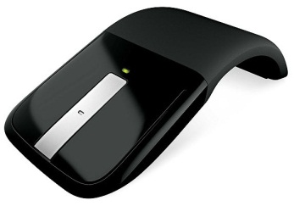 | ARC Touch Mouse C49 HDWR | ARC Touch Mouse | 73.16 | 30% | 95.11 | 36 tháng |  |  | 200 | 200
KEYBOARD
APB-00018 |  | Wired Dsktp 600 USB Port Eng Intl ROW Hdwr Black | Wired Desktop 600 | 14.89 | 30% | 19.35 | 24 tháng | 1965 | 16 |  | 1981
2LF-00020 |  | Wireless Desktop 800 USB Eng Intl ROW Hdwr | Wireless Desktop 800 | 29.07 | 30% | 37.79 | 24 tháng | 364 | 10 | 200 | 574
MFC-00026 | 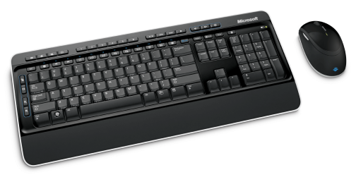 | Wireless Desktop 3000 USB BlueTrack Eng Intl ROW Hdwr CD | Wireless Desktop 3000 | 58.83 | 30% | 76.48 | 36 tháng | 6 | 4 |  | 10
CSD-00021 | 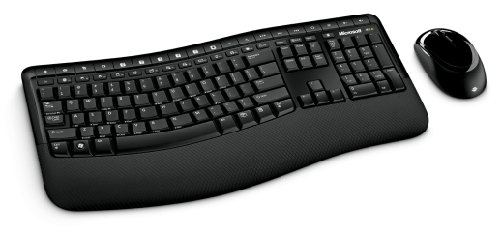 | Wrls Comfort Dsktp 5000 USB BlueTrack Eng Intl ROW Hdwr CD | Wrls Comfort Dsktp 5000 | 77.97 | 30% | 101.36 | 36 tháng | 1 | 1 | 5 | 7
CXD-00020 | 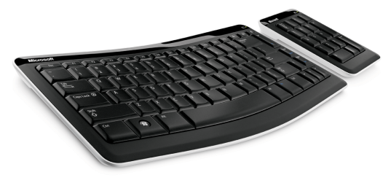 | Bluetooth Mobile KB 6000 Eng Intl ROW Hdwr | Bluetooth Mobile KB 6000 | 86.48 | 30% | 112.42 | 36 tháng | 22 | 2 |  | 24
J5D-00018 |  | Arc Keyboard USB Port Eng Intl ROW Hdwr Black | Arc Keyboard | 56.00 | 30% | 72.80 | 36 tháng | 11 | 0 |  | 11
GAME
JQD-00016 | 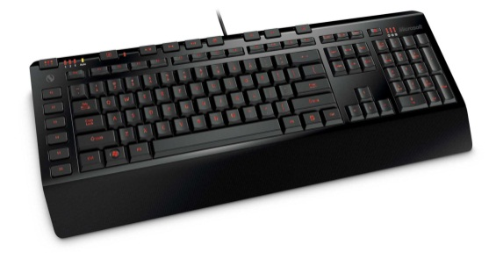 | SideWinder X4 Keyboard USB Port Eng Intl ROW Hdwr CD | SideWinder X4 Keyboard | 56.00 | 30% | 72.80 | 36 tháng | 32 | 20 |  | 52
AGB-00017 |  | Sidewinder X6 Kybrd Win USB Port Eng Intl ROW Hdwr | Sidewinder X6 Keyboard | 75.14 | 30% | 97.68 | 36 tháng | 2 | 0 |  | 2
ARB-00006 | 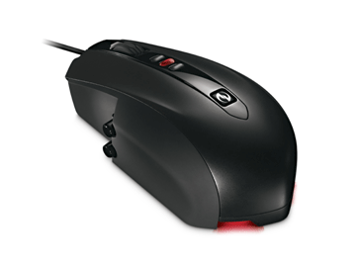 | SideWinder X5 Mouse Win USB EN/XT/ZH/KO Hdwr | Sidewinder X5 Mouse | 56.71 | 30% | 73.72 | 36 tháng | 3 | 5 |  | 8
UUC-00006 | 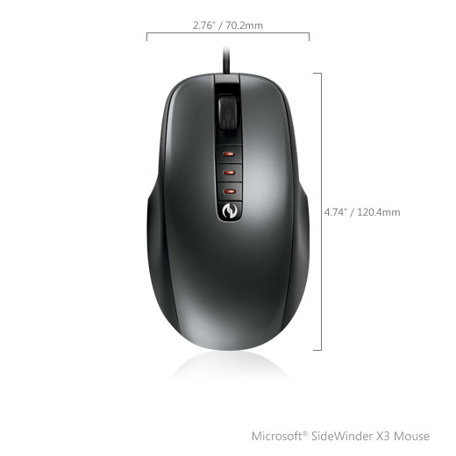 | SideWinder X3 Mouse WinXP/Vista USB Port EN/XT/ZH/KO Hdwr | SideWinder X3 Mouse | 36.15 | 30% | 47.00 | 36 tháng | 75 | 17 |  | 92
52A-00003 | 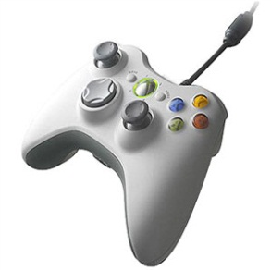 | Xbox 360 Controller for Windows WinXP USB Port EN/XT/ZH/KO | Xbox 360 Common Controller | 37.57 | 30% | 48.84 | 90 ngày |  |  | 50 | 50
WEBCAM & LIFECHAT
H5D-00005 | 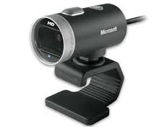 | LifeCam Cinema Windows USB EN/XT/ZH/HI/KO/TH Hdwr | LifeCam Cinema | 78.91 | 30% | 102.59 | 36 tháng | 4 | 0 |  | 4
AMC-00022 |  | LifeCam VX-700 MIC WinXP/Vista USB Port EN/XT/ZH/KO Hdwr | LifeCam VX-700 | 18.75 | 30% | 24.38 | 24 tháng | 1 | 0 |  | 1
YFC-00006 | 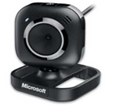 | LifeCam VX-2000 WinXP/Vista USB Port EN/XT/ZH/KO Hdwr | LifeCam VX-2000 | 28.75 | 30% | 37.38 | 24 tháng |  |  | 5 | 5
JSD-00005 | 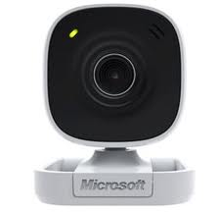 | LifeCam VX-800 Win USB Port EN/XT/ZH/HI/KO/TH Hdwr | LifeCam VX-800 | 20.63 | 30% | 26.81 | 24 tháng |  |  | 50 | 50
JTD-00005 |  | LifeChat LX-1000 Win EN/XT/ZH/HI/KO/TH Hdwr | LifeChat LX-1000 | 19.06 | 30% | 24.78 | 24 tháng |  |  | 80 | 80
7ND-00005 | 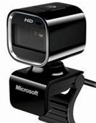 | LifeCam HD-5000 Win USB Port EN/XT/ZH/HI/KO/TH Hdwr CD | LifeCam HD-5000 | 50.47 | 30% | 65.62 | 36 tháng | 6 | 3 |  | 9

